项目改革方案
项目优化措施

 | 为什么要改造当前项目？ 当前无纸化项目虽然已经完成项目大部分功能，但如果把无纸化当成产品来做的话，程序没有好的设计后期任务的迭代难以尽展。很有必要对项目进行改造。 项目没有分层划分职责，整个项目的业务代码、逻辑、实现 无差别全部在一个方法中。严重不符合程序设计的开闭原则。项目代码职责划分不明确， 如果后期更多医院上线个性化定制各种if esel判断整个项目将是灾难。最后将出现项目代码难以阅读，维护时间长，测试时间长、 最终导致项目生命周期短，需重构项目。
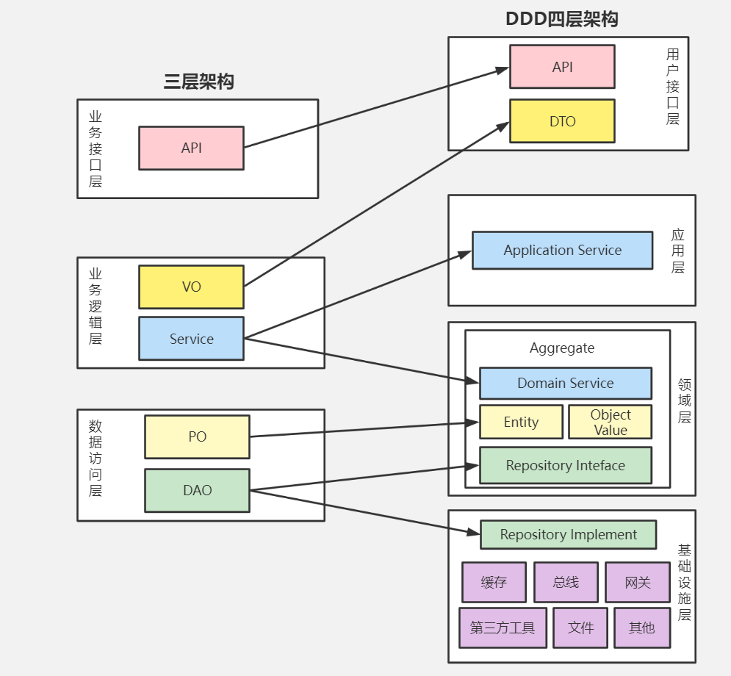

 | 项目架构、模式规划简易说明

模式 | WinForm、Dev +.Net Core+RESTfull API接口 前后端分离
架构 | DDD+CQRS 四层架构： 1.命令和查询职责分离【从代码成面完成读写分离】 2.WebApi ：提供RestFull api接口 【 参数校验、请求监控、响应前端发送指令命名、返回统一格式】通过中间件在管道中处理。 3.Application ：应用服务主要负责服务组合、编排和转发，处理业务用例的执行顺序以及结果的拼装。在应用服务中还可以进行安全认证、权限校验、事务控制、领域事件发布或订阅。 4.Domain ：领域【包含充血实体、事件、聚合，领域服务 ，仓储】注意设计时避免聚合设计过大。如何保证聚合合理，是否会单独出现。如会独立出现就需要拆分聚合。 5.Infrastructure 基础层贯穿DDD所有层。其职能：提供通用的技术和基础服务，包括第三方工具、驱动、消息中间件、网关、文件、缓存以及数据库等。

 | DDD的优势能给我带来什么？

 | 1.面向对象设计，数据行为绑定，告别贫血模型 2.面向接口编程，类单一职责 3.降低复杂度，分而治之 4.优先考虑领域模型，而不是切割数据和行为 5.准确传达业务规则，业务优先 6.代码即设计 7.它通过边界划分将复杂业务领域简单化，帮我们设计出清晰的领域和应用边界，可以很容易地实现业务和技术统一的架构演进 8.领域知识共享，提升协助效率 9.增加可维护性和可读性，延长软件生命周期

